상품제안서
[국산]투명사각·무지개연필5P세트 | 상품코드: F07046

 |  |  |  |  |  |  | 02-412-0044 | www.easy1.co.kr
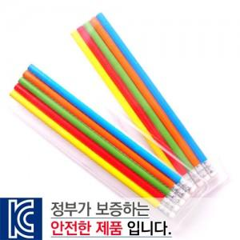

【상세/제작정보】

【인쇄/포장옵션】 | 실크 / 별도문의

【공급단가】 | 수량 | 700~ | 2,000~ | 3,000~ | 5,000~ | 10,000~
*VAT별도 | 단가 | 680원 | 650원 | 630원 | 600원 | 590원

【상품 URL】 | https://dev.easy1.co.kr:443/src/goods_detail.php?gdno=7046

